2022_07_data
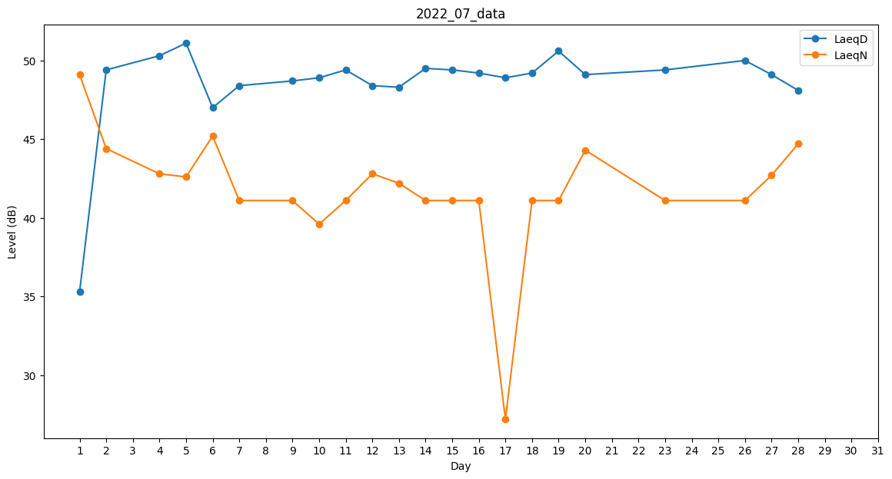
Day | LaeqD | LaeqN
1 | 35.3 | 49.1
2 | 49.4 | 44.4
3 | 46.5 | 0
4 | 50.3 | 42.8
5 | 51.1 | 42.6
6 | 47 | 45.2
7 | 48.4 | 41.1
8 | 50.7 | 0
9 | 48.7 | 41.1
10 | 48.9 | 39.6
11 | 49.4 | 41.1
12 | 48.4 | 42.8
13 | 48.3 | 42.2
14 | 49.5 | 41.1
15 | 49.4 | 41.1
16 | 49.2 | 41.1
17 | 48.9 | 27.2
18 | 49.2 | 41.1
19 | 50.6 | 41.1
20 | 49.1 | 44.3
21 | 0 | 0
22 | 50 | 0
23 | 49.4 | 41.1
24 | 49.9 | 0
25 | 47.7 | 0
26 | 50 | 41.1
27 | 49.1 | 42.7
28 | 48.1 | 44.7
29 | 0 | 0
30 | 0 | 29.8
31 | 49.6 | 0

